关系图
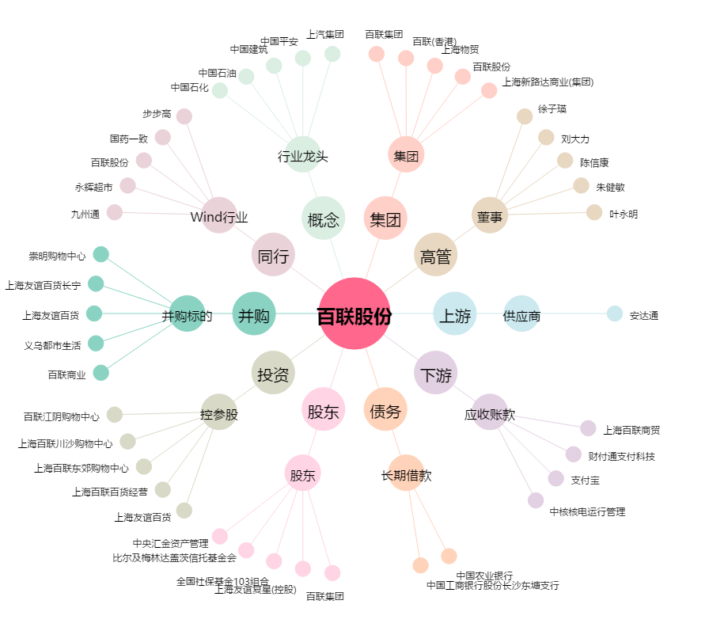
百联股份[600827.SH] - 关系概览图

